Hoja1
 | UNIVERSIDAD DE SAN CARLOS DE GUATEMALA
 | CENTRO UNIVERSITARIO DE OCCIDENTE
 | DEPARTAMENTO DE ESTUDIOS DE POSTGRADOS
 | MAESTRÍA EN INGENIERÍA ESTRUCTURAL Y SISMO RESISTENTE
 | NOMRE: WERNER RAFAEL OROZCO MIRANDA
 | CARNE: 201531829

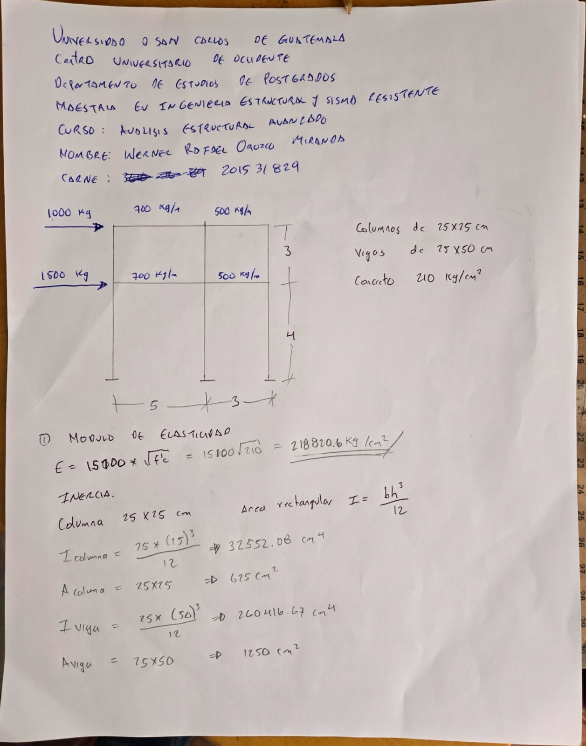
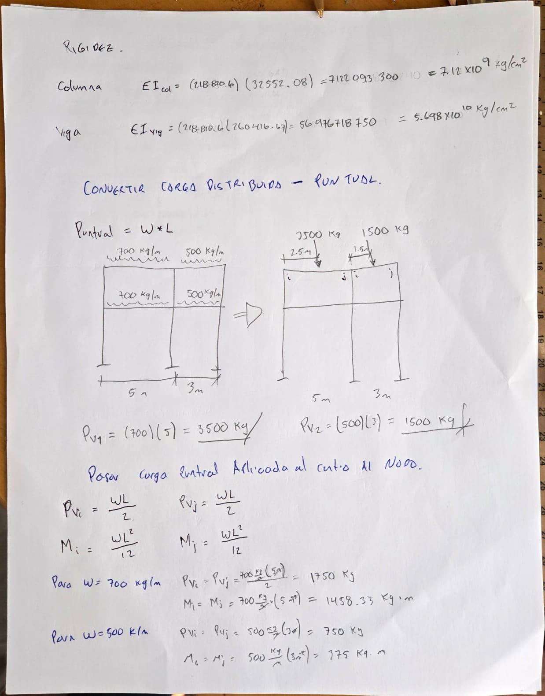
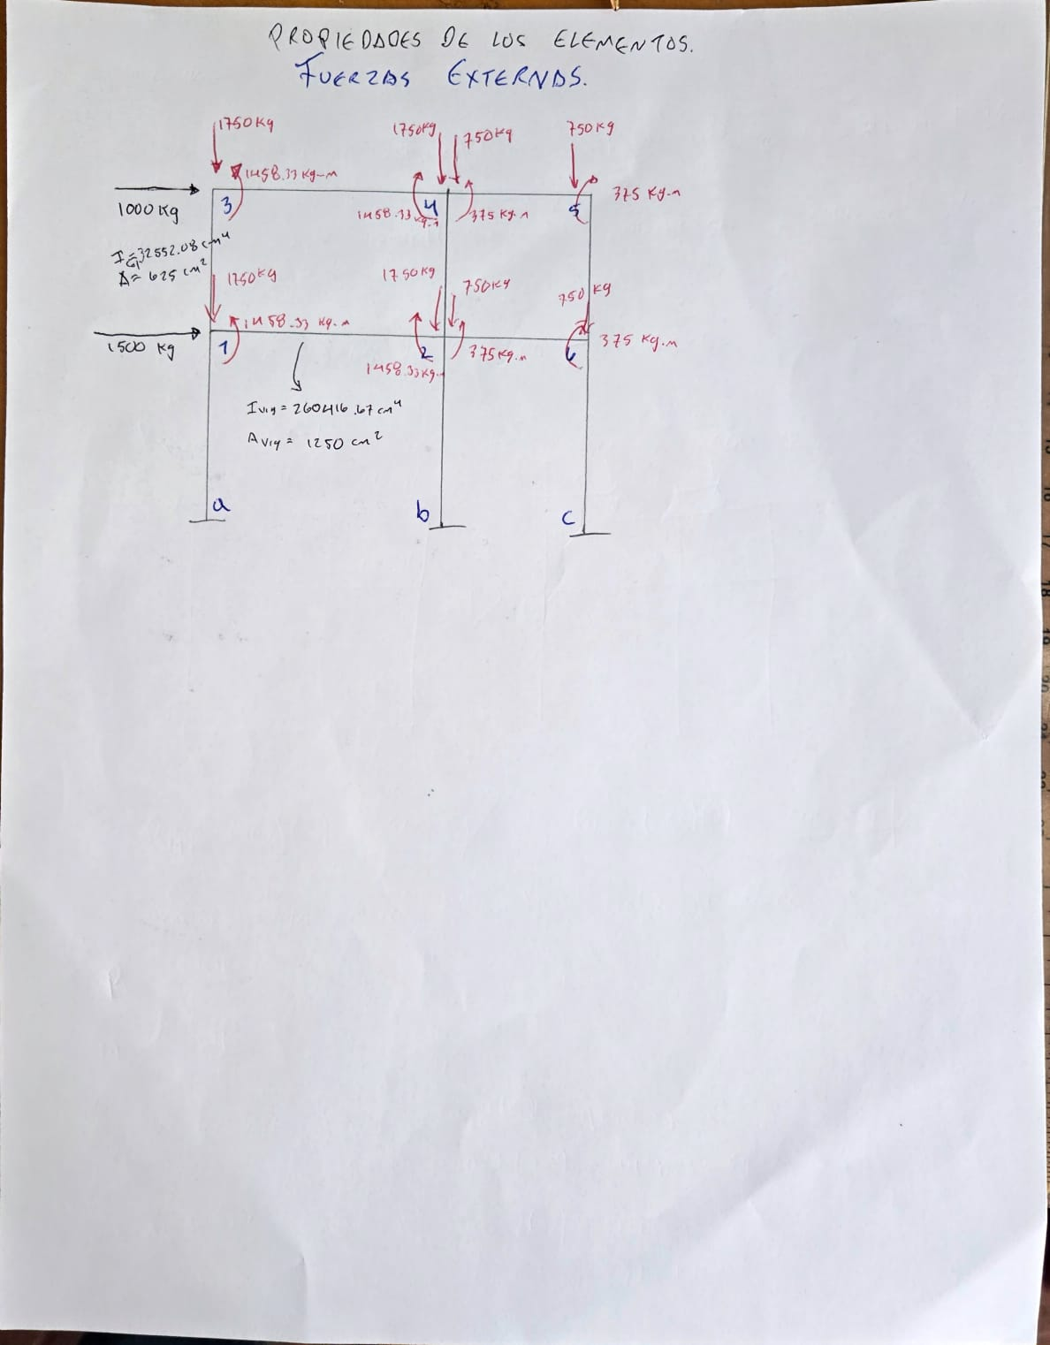

 | ELEMENTO 1, COLUMNA

 | A= | 625 | cm |  |  | IMAGEN1
 | I= | 32552.08 | cm
 | L= | 400 | cm
 | E= | 218820.6 | kg/cm2

COEFICIENTES

 | raz= | 341907.1875 | kg/cm2 |  |  | IMAGEN 2
 | raax= | 1335.5748144 | kg/cm3
 | rabx=rbax | 267114.96288 | kg/cm4
 | r11x=r22x= | 71230656.768 | kg/cm5
 | r12x=r21x= | 35615328.384 | kg/cm6

 | MATRIZ DE RIGIDEZ LOCAL DEL ELEMENTO 1

k1 | 1x | 1z | Ө1 | ax | az | Өa
1x | 341907.1875 | 0 | 0 | -341907.1875 | 0 | 0 |  |  | IMAGEN 1
1z | 0 | 1335.5748144 | 267114.96288 | 0 | -1335.5748144 | 267114.96288
Ө1 | 0 | 267114.96288 | 71230656.768 | 0 | -267114.96288 | 35615328.384
ax | -341907.1875 | 0 | 0 | 341907.1875 | 0 | 0
az | 0 | -1335.5748144 | -267114.96288 | 0 | 1335.5748144 | -267114.96288 |  | Se usa el 4to cuadrante porque suma fuerzas la diagonal principal y resta cortantes la otra o sea tiene signo negativo
Өa | 0 | 267114.96288 | 35615328.384 | 0 | -267114.96288 | 71230656.768

MATRIZ DE RIGIDEZ GLOBAL DEL ELEMENTO 1

 |  | CUADRANTE 1 |  | CUADRANTE 2 |  | CUADRANTE 3 |  | CUADRANTE 4
Ө= | 90 | A: | 341907.1875 | A: | -341907.1875 | A: | -341907.1875 | A: | 341907.1875
sen Ө= | 1 | B: | 1335.5748144 | B: | -1335.5748144 | B: | -1335.5748144 | B: | 1335.5748144
cos Ө= | 0 | C: | 71230656.768 | C: | 35615328.384 | C: | 35615328.384 | C: | 71230656.768
 |  | D: | 267114.96288 | D: | 267114.96288 | D: | -267114.96288 | D: | -267114.96288
 |  | E: | 267114.96288 | E: | -267114.96288 | E: | 267114.96288 | E: | -267114.96288

k1 | 1x | 1z | Ө1 | ax | az | Өa
1x | 1335.575 | 0.000 | 267114.963 | 0.000 | 0.000 | 0.000
1z | 0.000 | 341907.188 | 0.000 | 0.000 | 0.000 | 0.000 |  |  | imagen min47
Ө1 | 267114.963 | 0.000 | 71230656.768 | 0.000 | 0.000 | 0.000
ax | 0.000 | 0.000 | 0.000 | 0.000 | 0.000 | 0.000 |  | LOS CUADRANTES RESTRINGIDOS NO APORTAN RIGIDEZ
az | 0.000 | 0.000 | 0.000 | 0.000 | 0.000 | 0.000 | z | Es axial |  | ABC | Fuerza axial | Diagonal principal
Өa | 0.000 | 0.000 | 0.000 | 0.000 | 0.000 | 0.000 | ab yaa | Furza flexion |  | DE | Fuerza cortante

K1 | 1x | 1z | Ө1 | 2x | 2z | Ө2 | 3x | 3z | Ө3 | 4x | 4z | Ө4 | 5x | 5z | Ө5 | 6x | 6z | Ө6 | ax | az | Өa | bx | bz | Өb | cx | cz | Өc
1x | 1335.575 | 0.000 | 267114.963 | 0.000 | 0.000 | 0.000 | 0.000 | 0.000 | 0.000 | 0.000 | 0.000 | 0.000 | 0.000 | 0.000 | 0.000 | 0.000 | 0.000 | 0.000 | 0.000 | 0.000 | 0.000 | 0.000 | 0.000 | 0.000 | 0.000 | 0.000 | 0.000
1z | 0.000 | 341907.188 | 0.000 | 0.000 | 0.000 | 0.000 | 0.000 | 0.000 | 0.000 | 0.000 | 0.000 | 0.000 | 0.000 | 0.000 | 0.000 | 0.000 | 0.000 | 0.000 | 0.000 | 0.000 | 0.000 | 0.000 | 0.000 | 0.000 | 0.000 | 0.000 | 0.000
Ө1 | 267114.963 | 0.000 | 71230656.768 | 0.000 | 0.000 | 0.000 | 0.000 | 0.000 | 0.000 | 0.000 | 0.000 | 0.000 | 0.000 | 0.000 | 0.000 | 0.000 | 0.000 | 0.000 | 0.000 | 0.000 | 0.000 | 0.000 | 0.000 | 0.000 | 0.000 | 0.000 | 0.000
2x | 0.000 | 0.000 | 0.000 | 0.000 | 0.000 | 0.000 | 0.000 | 0.000 | 0.000 | 0.000 | 0.000 | 0.000 | 0.000 | 0.000 | 0.000 | 0.000 | 0.000 | 0.000 | 0.000 | 0.000 | 0.000 | 0.000 | 0.000 | 0.000 | 0.000 | 0.000 | 0.000
2z | 0.000 | 0.000 | 0.000 | 0.000 | 0.000 | 0.000 | 0.000 | 0.000 | 0.000 | 0.000 | 0.000 | 0.000 | 0.000 | 0.000 | 0.000 | 0.000 | 0.000 | 0.000 | 0.000 | 0.000 | 0.000 | 0.000 | 0.000 | 0.000 | 0.000 | 0.000 | 0.000
Ө2 | 0.000 | 0.000 | 0.000 | 0.000 | 0.000 | 0.000 | 0.000 | 0.000 | 0.000 | 0.000 | 0.000 | 0.000 | 0.000 | 0.000 | 0.000 | 0.000 | 0.000 | 0.000 | 0.000 | 0.000 | 0.000 | 0.000 | 0.000 | 0.000 | 0.000 | 0.000 | 0.000
3x | 0.000 | 0.000 | 0.000 | 0.000 | 0.000 | 0.000 | 0.000 | 0.000 | 0.000 | 0.000 | 0.000 | 0.000 | 0.000 | 0.000 | 0.000 | 0.000 | 0.000 | 0.000 | 0.000 | 0.000 | 0.000 | 0.000 | 0.000 | 0.000 | 0.000 | 0.000 | 0.000
3z | 0.000 | 0.000 | 0.000 | 0.000 | 0.000 | 0.000 | 0.000 | 0.000 | 0.000 | 0.000 | 0.000 | 0.000 | 0.000 | 0.000 | 0.000 | 0.000 | 0.000 | 0.000 | 0.000 | 0.000 | 0.000 | 0.000 | 0.000 | 0.000 | 0.000 | 0.000 | 0.000
Ө3 | 0.000 | 0.000 | 0.000 | 0.000 | 0.000 | 0.000 | 0.000 | 0.000 | 0.000 | 0.000 | 0.000 | 0.000 | 0.000 | 0.000 | 0.000 | 0.000 | 0.000 | 0.000 | 0.000 | 0.000 | 0.000 | 0.000 | 0.000 | 0.000 | 0.000 | 0.000 | 0.000
4x | 0.000 | 0.000 | 0.000 | 0.000 | 0.000 | 0.000 | 0.000 | 0.000 | 0.000 | 0.000 | 0.000 | 0.000 | 0.000 | 0.000 | 0.000 | 0.000 | 0.000 | 0.000 | 0.000 | 0.000 | 0.000 | 0.000 | 0.000 | 0.000 | 0.000 | 0.000 | 0.000
4z | 0.000 | 0.000 | 0.000 | 0.000 | 0.000 | 0.000 | 0.000 | 0.000 | 0.000 | 0.000 | 0.000 | 0.000 | 0.000 | 0.000 | 0.000 | 0.000 | 0.000 | 0.000 | 0.000 | 0.000 | 0.000 | 0.000 | 0.000 | 0.000 | 0.000 | 0.000 | 0.000
Ө4 | 0.000 | 0.000 | 0.000 | 0.000 | 0.000 | 0.000 | 0.000 | 0.000 | 0.000 | 0.000 | 0.000 | 0.000 | 0.000 | 0.000 | 0.000 | 0.000 | 0.000 | 0.000 | 0.000 | 0.000 | 0.000 | 0.000 | 0.000 | 0.000 | 0.000 | 0.000 | 0.000
5x | 0.000 | 0.000 | 0.000 | 0.000 | 0.000 | 0.000 | 0.000 | 0.000 | 0.000 | 0.000 | 0.000 | 0.000 | 0.000 | 0.000 | 0.000 | 0.000 | 0.000 | 0.000 | 0.000 | 0.000 | 0.000 | 0.000 | 0.000 | 0.000 | 0.000 | 0.000 | 0.000
5z | 0.000 | 0.000 | 0.000 | 0.000 | 0.000 | 0.000 | 0.000 | 0.000 | 0.000 | 0.000 | 0.000 | 0.000 | 0.000 | 0.000 | 0.000 | 0.000 | 0.000 | 0.000 | 0.000 | 0.000 | 0.000 | 0.000 | 0.000 | 0.000 | 0.000 | 0.000 | 0.000
Ө5 | 0.000 | 0.000 | 0.000 | 0.000 | 0.000 | 0.000 | 0.000 | 0.000 | 0.000 | 0.000 | 0.000 | 0.000 | 0.000 | 0.000 | 0.000 | 0.000 | 0.000 | 0.000 | 0.000 | 0.000 | 0.000 | 0.000 | 0.000 | 0.000 | 0.000 | 0.000 | 0.000
6x | 0.000 | 0.000 | 0.000 | 0.000 | 0.000 | 0.000 | 0.000 | 0.000 | 0.000 | 0.000 | 0.000 | 0.000 | 0.000 | 0.000 | 0.000 | 0.000 | 0.000 | 0.000 | 0.000 | 0.000 | 0.000 | 0.000 | 0.000 | 0.000 | 0.000 | 0.000 | 0.000
6z | 0.000 | 0.000 | 0.000 | 0.000 | 0.000 | 0.000 | 0.000 | 0.000 | 0.000 | 0.000 | 0.000 | 0.000 | 0.000 | 0.000 | 0.000 | 0.000 | 0.000 | 0.000 | 0.000 | 0.000 | 0.000 | 0.000 | 0.000 | 0.000 | 0.000 | 0.000 | 0.000
Ө6 | 0.000 | 0.000 | 0.000 | 0.000 | 0.000 | 0.000 | 0.000 | 0.000 | 0.000 | 0.000 | 0.000 | 0.000 | 0.000 | 0.000 | 0.000 | 0.000 | 0.000 | 0.000 | 0.000 | 0.000 | 0.000 | 0.000 | 0.000 | 0.000 | 0.000 | 0.000 | 0.000
ax | 0.000 | 0.000 | 0.000 | 0.000 | 0.000 | 0.000 | 0.000 | 0.000 | 0.000 | 0.000 | 0.000 | 0.000 | 0.000 | 0.000 | 0.000 | 0.000 | 0.000 | 0.000 | 0.000 | 0.000 | 0.000 | 0.000 | 0.000 | 0.000 | 0.000 | 0.000 | 0.000
az | 0.000 | 0.000 | 0.000 | 0.000 | 0.000 | 0.000 | 0.000 | 0.000 | 0.000 | 0.000 | 0.000 | 0.000 | 0.000 | 0.000 | 0.000 | 0.000 | 0.000 | 0.000 | 0.000 | 0.000 | 0.000 | 0.000 | 0.000 | 0.000 | 0.000 | 0.000 | 0.000
Өa | 0.000 | 0.000 | 0.000 | 0.000 | 0.000 | 0.000 | 0.000 | 0.000 | 0.000 | 0.000 | 0.000 | 0.000 | 0.000 | 0.000 | 0.000 | 0.000 | 0.000 | 0.000 | 0.000 | 0.000 | 0.000 | 0.000 | 0.000 | 0.000 | 0.000 | 0.000 | 0.000
bx | 0.000 | 0.000 | 0.000 | 0.000 | 0.000 | 0.000 | 0.000 | 0.000 | 0.000 | 0.000 | 0.000 | 0.000 | 0.000 | 0.000 | 0.000 | 0.000 | 0.000 | 0.000 | 0.000 | 0.000 | 0.000 | 0.000 | 0.000 | 0.000 | 0.000 | 0.000 | 0.000
bz | 0.000 | 0.000 | 0.000 | 0.000 | 0.000 | 0.000 | 0.000 | 0.000 | 0.000 | 0.000 | 0.000 | 0.000 | 0.000 | 0.000 | 0.000 | 0.000 | 0.000 | 0.000 | 0.000 | 0.000 | 0.000 | 0.000 | 0.000 | 0.000 | 0.000 | 0.000 | 0.000
Өb | 0.000 | 0.000 | 0.000 | 0.000 | 0.000 | 0.000 | 0.000 | 0.000 | 0.000 | 0.000 | 0.000 | 0.000 | 0.000 | 0.000 | 0.000 | 0.000 | 0.000 | 0.000 | 0.000 | 0.000 | 0.000 | 0.000 | 0.000 | 0.000 | 0.000 | 0.000 | 0.000
cx | 0.000 | 0.000 | 0.000 | 0.000 | 0.000 | 0.000 | 0.000 | 0.000 | 0.000 | 0.000 | 0.000 | 0.000 | 0.000 | 0.000 | 0.000 | 0.000 | 0.000 | 0.000 | 0.000 | 0.000 | 0.000 | 0.000 | 0.000 | 0.000 | 0.000 | 0.000 | 0.000
cz | 0.000 | 0.000 | 0.000 | 0.000 | 0.000 | 0.000 | 0.000 | 0.000 | 0.000 | 0.000 | 0.000 | 0.000 | 0.000 | 0.000 | 0.000 | 0.000 | 0.000 | 0.000 | 0.000 | 0.000 | 0.000 | 0.000 | 0.000 | 0.000 | 0.000 | 0.000 | 0.000
Өc | 0.000 | 0.000 | 0.000 | 0.000 | 0.000 | 0.000 | 0.000 | 0.000 | 0.000 | 0.000 | 0.000 | 0.000 | 0.000 | 0.000 | 0.000 | 0.000 | 0.000 | 0.000 | 0.000 | 0.000 | 0.000 | 0.000 | 0.000 | 0.000 | 0.000 | 0.000 | 0.000

 | ELEMENTO 2, COLUMNA

 | A= | 625 | cm |  |  | IMAGEN1
 | I= | 32552.08 | cm
 | L= | 400 | cm
 | E= | 218820.6 | kg/cm2

COEFICIENTES

 | raz= | 341907.1875 | kg/cm2 |  |  | IMAGEN 2
 | raax= | 1335.5748144 | kg/cm3
 | rabx=rbax | 267114.96288 | kg/cm4
 | r11x=r22x= | 71230656.768 | kg/cm5
 | r12x=r21x= | 35615328.384 | kg/cm6

 | MATRIZ DE RIGIDEZ LOCAL DEL ELEMENTO 2

k2 | 2x | 2z | Ө2 | bx | bz | Өb
2x | 341907.1875 | 0 | 0 | -341907.1875 | 0 | 0 |  |  | IMAGEN 1
2z | 0 | 1335.5748144 | 267114.96288 | 0 | -1335.5748144 | 267114.96288
Ө2 | 0 | 267114.96288 | 71230656.768 | 0 | -267114.96288 | 35615328.384
bx | -341907.1875 | 0 | 0 | 341907.1875 | 0 | 0
bz | 0 | -1335.5748144 | -267114.96288 | 0 | 1335.5748144 | -267114.96288 |  | Se usa el 4to cuadrante porque suma fuerzas la diagonal principal y resta cortantes la otra o sea tiene signo negativo
Өb | 0 | 267114.96288 | 35615328.384 | 0 | -267114.96288 | 71230656.768

MATRIZ DE RIGIDEZ GLOBAL DEL ELEMENTO 2

 |  | CUADRANTE 1 |  | CUADRANTE 2 |  | CUADRANTE 3 |  | CUADRANTE 4
Ө= | 90 | A: | 341907.1875 | A: | -341907.1875 | A: | -341907.1875 | A: | 341907.1875
sen Ө= | 1 | B: | 1335.5748144 | B: | -1335.5748144 | B: | -1335.5748144 | B: | 1335.5748144
cos Ө= | 0 | C: | 71230656.768 | C: | 35615328.384 | C: | 35615328.384 | C: | 71230656.768
 |  | D: | 267114.96288 | D: | 267114.96288 | D: | -267114.96288 | D: | -267114.96288
 |  | E: | 267114.96288 | E: | -267114.96288 | E: | 267114.96288 | E: | -267114.96288

k2 | 2x | 2z | Ө2 | bx | bz | Өb
2x | 1335.575 | 0.000 | 267114.963 | 0.000 | 0.000 | 0.000
2z | 0.000 | 341907.188 | 0.000 | 0.000 | 0.000 | 0.000 |  |  | imagen min47
Ө2 | 267114.963 | 0.000 | 71230656.768 | 0.000 | 0.000 | 0.000
bx | 0.000 | 0.000 | 0.000 | 0.000 | 0.000 | 0.000 |  | LOS CUADRANTES RESTRINGIDOS NO APORTAN RIGIDEZ
bz | 0.000 | 0.000 | 0.000 | 0.000 | 0.000 | 0.000 | z | Es axial |  | ABC | Fuerza axial | Diagonal principal
Өb | 0.000 | 0.000 | 0.000 | 0.000 | 0.000 | 0.000 | ab yaa | Furza flexion |  | DE | Fuerza cortante

K2 | 1x | 1z | Ө1 | 2x | 2z | Ө2 | 3x | 3z | Ө3 | 4x | 4z | Ө4 | 5x | 5z | Ө5 | 6x | 6z | Ө6 | ax | az | Өa | bx | bz | Өb | cx | cz | Өc
1x | 0.000 | 0.000 | 0.000 | 0.000 | 0.000 | 0.000 | 0.000 | 0.000 | 0.000 | 0.000 | 0.000 | 0.000 | 0.000 | 0.000 | 0.000 | 0.000 | 0.000 | 0.000 | 0.000 | 0.000 | 0.000 | 0.000 | 0.000 | 0.000 | 0.000 | 0.000 | 0.000
1z | 0.000 | 0.000 | 0.000 | 0.000 | 0.000 | 0.000 | 0.000 | 0.000 | 0.000 | 0.000 | 0.000 | 0.000 | 0.000 | 0.000 | 0.000 | 0.000 | 0.000 | 0.000 | 0.000 | 0.000 | 0.000 | 0.000 | 0.000 | 0.000 | 0.000 | 0.000 | 0.000
Ө1 | 0.000 | 0.000 | 0.000 | 0.000 | 0.000 | 0.000 | 0.000 | 0.000 | 0.000 | 0.000 | 0.000 | 0.000 | 0.000 | 0.000 | 0.000 | 0.000 | 0.000 | 0.000 | 0.000 | 0.000 | 0.000 | 0.000 | 0.000 | 0.000 | 0.000 | 0.000 | 0.000
2x | 0.000 | 0.000 | 0.000 | 1335.575 | 0.000 | 267114.963 | 0.000 | 0.000 | 0.000 | 0.000 | 0.000 | 0.000 | 0.000 | 0.000 | 0.000 | 0.000 | 0.000 | 0.000 | 0.000 | 0.000 | 0.000 | 0.000 | 0.000 | 0.000 | 0.000 | 0.000 | 0.000
2z | 0.000 | 0.000 | 0.000 | 0.000 | 341907.188 | 0.000 | 0.000 | 0.000 | 0.000 | 0.000 | 0.000 | 0.000 | 0.000 | 0.000 | 0.000 | 0.000 | 0.000 | 0.000 | 0.000 | 0.000 | 0.000 | 0.000 | 0.000 | 0.000 | 0.000 | 0.000 | 0.000
Ө2 | 0.000 | 0.000 | 0.000 | 267114.963 | 0.000 | 71230656.768 | 0.000 | 0.000 | 0.000 | 0.000 | 0.000 | 0.000 | 0.000 | 0.000 | 0.000 | 0.000 | 0.000 | 0.000 | 0.000 | 0.000 | 0.000 | 0.000 | 0.000 | 0.000 | 0.000 | 0.000 | 0.000
3x | 0.000 | 0.000 | 0.000 | 0.000 | 0.000 | 0.000 | 0.000 | 0.000 | 0.000 | 0.000 | 0.000 | 0.000 | 0.000 | 0.000 | 0.000 | 0.000 | 0.000 | 0.000 | 0.000 | 0.000 | 0.000 | 0.000 | 0.000 | 0.000 | 0.000 | 0.000 | 0.000
3z | 0.000 | 0.000 | 0.000 | 0.000 | 0.000 | 0.000 | 0.000 | 0.000 | 0.000 | 0.000 | 0.000 | 0.000 | 0.000 | 0.000 | 0.000 | 0.000 | 0.000 | 0.000 | 0.000 | 0.000 | 0.000 | 0.000 | 0.000 | 0.000 | 0.000 | 0.000 | 0.000
Ө3 | 0.000 | 0.000 | 0.000 | 0.000 | 0.000 | 0.000 | 0.000 | 0.000 | 0.000 | 0.000 | 0.000 | 0.000 | 0.000 | 0.000 | 0.000 | 0.000 | 0.000 | 0.000 | 0.000 | 0.000 | 0.000 | 0.000 | 0.000 | 0.000 | 0.000 | 0.000 | 0.000
4x | 0.000 | 0.000 | 0.000 | 0.000 | 0.000 | 0.000 | 0.000 | 0.000 | 0.000 | 0.000 | 0.000 | 0.000 | 0.000 | 0.000 | 0.000 | 0.000 | 0.000 | 0.000 | 0.000 | 0.000 | 0.000 | 0.000 | 0.000 | 0.000 | 0.000 | 0.000 | 0.000
4z | 0.000 | 0.000 | 0.000 | 0.000 | 0.000 | 0.000 | 0.000 | 0.000 | 0.000 | 0.000 | 0.000 | 0.000 | 0.000 | 0.000 | 0.000 | 0.000 | 0.000 | 0.000 | 0.000 | 0.000 | 0.000 | 0.000 | 0.000 | 0.000 | 0.000 | 0.000 | 0.000
Ө4 | 0.000 | 0.000 | 0.000 | 0.000 | 0.000 | 0.000 | 0.000 | 0.000 | 0.000 | 0.000 | 0.000 | 0.000 | 0.000 | 0.000 | 0.000 | 0.000 | 0.000 | 0.000 | 0.000 | 0.000 | 0.000 | 0.000 | 0.000 | 0.000 | 0.000 | 0.000 | 0.000
5x | 0.000 | 0.000 | 0.000 | 0.000 | 0.000 | 0.000 | 0.000 | 0.000 | 0.000 | 0.000 | 0.000 | 0.000 | 0.000 | 0.000 | 0.000 | 0.000 | 0.000 | 0.000 | 0.000 | 0.000 | 0.000 | 0.000 | 0.000 | 0.000 | 0.000 | 0.000 | 0.000
5z | 0.000 | 0.000 | 0.000 | 0.000 | 0.000 | 0.000 | 0.000 | 0.000 | 0.000 | 0.000 | 0.000 | 0.000 | 0.000 | 0.000 | 0.000 | 0.000 | 0.000 | 0.000 | 0.000 | 0.000 | 0.000 | 0.000 | 0.000 | 0.000 | 0.000 | 0.000 | 0.000
Ө5 | 0.000 | 0.000 | 0.000 | 0.000 | 0.000 | 0.000 | 0.000 | 0.000 | 0.000 | 0.000 | 0.000 | 0.000 | 0.000 | 0.000 | 0.000 | 0.000 | 0.000 | 0.000 | 0.000 | 0.000 | 0.000 | 0.000 | 0.000 | 0.000 | 0.000 | 0.000 | 0.000
6x | 0.000 | 0.000 | 0.000 | 0.000 | 0.000 | 0.000 | 0.000 | 0.000 | 0.000 | 0.000 | 0.000 | 0.000 | 0.000 | 0.000 | 0.000 | 0.000 | 0.000 | 0.000 | 0.000 | 0.000 | 0.000 | 0.000 | 0.000 | 0.000 | 0.000 | 0.000 | 0.000
6z | 0.000 | 0.000 | 0.000 | 0.000 | 0.000 | 0.000 | 0.000 | 0.000 | 0.000 | 0.000 | 0.000 | 0.000 | 0.000 | 0.000 | 0.000 | 0.000 | 0.000 | 0.000 | 0.000 | 0.000 | 0.000 | 0.000 | 0.000 | 0.000 | 0.000 | 0.000 | 0.000
Ө6 | 0.000 | 0.000 | 0.000 | 0.000 | 0.000 | 0.000 | 0.000 | 0.000 | 0.000 | 0.000 | 0.000 | 0.000 | 0.000 | 0.000 | 0.000 | 0.000 | 0.000 | 0.000 | 0.000 | 0.000 | 0.000 | 0.000 | 0.000 | 0.000 | 0.000 | 0.000 | 0.000
ax | 0.000 | 0.000 | 0.000 | 0.000 | 0.000 | 0.000 | 0.000 | 0.000 | 0.000 | 0.000 | 0.000 | 0.000 | 0.000 | 0.000 | 0.000 | 0.000 | 0.000 | 0.000 | 0.000 | 0.000 | 0.000 | 0.000 | 0.000 | 0.000 | 0.000 | 0.000 | 0.000
az | 0.000 | 0.000 | 0.000 | 0.000 | 0.000 | 0.000 | 0.000 | 0.000 | 0.000 | 0.000 | 0.000 | 0.000 | 0.000 | 0.000 | 0.000 | 0.000 | 0.000 | 0.000 | 0.000 | 0.000 | 0.000 | 0.000 | 0.000 | 0.000 | 0.000 | 0.000 | 0.000
Өa | 0.000 | 0.000 | 0.000 | 0.000 | 0.000 | 0.000 | 0.000 | 0.000 | 0.000 | 0.000 | 0.000 | 0.000 | 0.000 | 0.000 | 0.000 | 0.000 | 0.000 | 0.000 | 0.000 | 0.000 | 0.000 | 0.000 | 0.000 | 0.000 | 0.000 | 0.000 | 0.000
bx | 0.000 | 0.000 | 0.000 | 0.000 | 0.000 | 0.000 | 0.000 | 0.000 | 0.000 | 0.000 | 0.000 | 0.000 | 0.000 | 0.000 | 0.000 | 0.000 | 0.000 | 0.000 | 0.000 | 0.000 | 0.000 | 0.000 | 0.000 | 0.000 | 0.000 | 0.000 | 0.000
bz | 0.000 | 0.000 | 0.000 | 0.000 | 0.000 | 0.000 | 0.000 | 0.000 | 0.000 | 0.000 | 0.000 | 0.000 | 0.000 | 0.000 | 0.000 | 0.000 | 0.000 | 0.000 | 0.000 | 0.000 | 0.000 | 0.000 | 0.000 | 0.000 | 0.000 | 0.000 | 0.000
Өb | 0.000 | 0.000 | 0.000 | 0.000 | 0.000 | 0.000 | 0.000 | 0.000 | 0.000 | 0.000 | 0.000 | 0.000 | 0.000 | 0.000 | 0.000 | 0.000 | 0.000 | 0.000 | 0.000 | 0.000 | 0.000 | 0.000 | 0.000 | 0.000 | 0.000 | 0.000 | 0.000
cx | 0.000 | 0.000 | 0.000 | 0.000 | 0.000 | 0.000 | 0.000 | 0.000 | 0.000 | 0.000 | 0.000 | 0.000 | 0.000 | 0.000 | 0.000 | 0.000 | 0.000 | 0.000 | 0.000 | 0.000 | 0.000 | 0.000 | 0.000 | 0.000 | 0.000 | 0.000 | 0.000
cz | 0.000 | 0.000 | 0.000 | 0.000 | 0.000 | 0.000 | 0.000 | 0.000 | 0.000 | 0.000 | 0.000 | 0.000 | 0.000 | 0.000 | 0.000 | 0.000 | 0.000 | 0.000 | 0.000 | 0.000 | 0.000 | 0.000 | 0.000 | 0.000 | 0.000 | 0.000 | 0.000
Өc | 0.000 | 0.000 | 0.000 | 0.000 | 0.000 | 0.000 | 0.000 | 0.000 | 0.000 | 0.000 | 0.000 | 0.000 | 0.000 | 0.000 | 0.000 | 0.000 | 0.000 | 0.000 | 0.000 | 0.000 | 0.000 | 0.000 | 0.000 | 0.000 | 0.000 | 0.000 | 0.000

 | ELEMENTO 3, COLUMNA

 | A= | 625 | cm |  |  | IMAGEN1
 | I= | 32552.08 | cm
 | L= | 400 | cm
 | E= | 218820.6 | kg/cm2

COEFICIENTES

 | raz= | 341907.1875 | kg/cm2 |  |  | IMAGEN 2
 | raax= | 1335.5748144 | kg/cm3
 | rabx=rbax | 267114.96288 | kg/cm4
 | r11x=r22x= | 71230656.768 | kg/cm5
 | r12x=r21x= | 35615328.384 | kg/cm6

 | MATRIZ DE RIGIDEZ LOCAL DEL ELEMENTO 3

k3 | 6x | 6z | Ө6 | cx | cz | Өc
6x | 341907.1875 | 0 | 0 | -341907.1875 | 0 | 0 |  |  | IMAGEN 1
6z | 0 | 1335.5748144 | 267114.96288 | 0 | -1335.5748144 | 267114.96288
Ө6 | 0 | 267114.96288 | 71230656.768 | 0 | -267114.96288 | 35615328.384
cx | -341907.1875 | 0 | 0 | 341907.1875 | 0 | 0
cz | 0 | -1335.5748144 | -267114.96288 | 0 | 1335.5748144 | -267114.96288 |  | Se usa el 4to cuadrante porque suma fuerzas la diagonal principal y resta cortantes la otra o sea tiene signo negativo
Өc | 0 | 267114.96288 | 35615328.384 | 0 | -267114.96288 | 71230656.768

MATRIZ DE RIGIDEZ GLOBAL DEL ELEMENTO 3

 |  | CUADRANTE 1 |  | CUADRANTE 2 |  | CUADRANTE 3 |  | CUADRANTE 4
Ө= | 90 | A: | 341907.1875 | A: | -341907.1875 | A: | -341907.1875 | A: | 341907.1875
sen Ө= | 1 | B: | 1335.5748144 | B: | -1335.5748144 | B: | -1335.5748144 | B: | 1335.5748144
cos Ө= | 0 | C: | 71230656.768 | C: | 35615328.384 | C: | 35615328.384 | C: | 71230656.768
 |  | D: | 267114.96288 | D: | 267114.96288 | D: | -267114.96288 | D: | -267114.96288
 |  | E: | 267114.96288 | E: | -267114.96288 | E: | 267114.96288 | E: | -267114.96288

k3 | 6x | 6z | Ө6 | cx | cz | Өc
6x | 1335.575 | 0.000 | 267114.963 | 0.000 | 0.000 | 0.000
6z | 0.000 | 341907.188 | 0.000 | 0.000 | 0.000 | 0.000 |  |  | imagen min47
Ө6 | 267114.963 | 0.000 | 71230656.768 | 0.000 | 0.000 | 0.000
cx | 0.000 | 0.000 | 0.000 | 0.000 | 0.000 | 0.000 |  | LOS CUADRANTES RESTRINGIDOS NO APORTAN RIGIDEZ
cz | 0.000 | 0.000 | 0.000 | 0.000 | 0.000 | 0.000 | z | Es axial |  | ABC | Fuerza axial | Diagonal principal
Өc | 0.000 | 0.000 | 0.000 | 0.000 | 0.000 | 0.000 | ab yaa | Furza flexion |  | DE | Fuerza cortante

K3 | 1x | 1z | Ө1 | 2x | 2z | Ө2 | 3x | 3z | Ө3 | 4x | 4z | Ө4 | 5x | 5z | Ө5 | 6x | 6z | Ө6 | ax | az | Өa | bx | bz | Өb | cx | cz | Өc
1x | 0.000 | 0.000 | 0.000 | 0.000 | 0.000 | 0.000 | 0.000 | 0.000 | 0.000 | 0.000 | 0.000 | 0.000 | 0.000 | 0.000 | 0.000 | 0.000 | 0.000 | 0.000 | 0.000 | 0.000 | 0.000 | 0.000 | 0.000 | 0.000 | 0.000 | 0.000 | 0.000
1z | 0.000 | 0.000 | 0.000 | 0.000 | 0.000 | 0.000 | 0.000 | 0.000 | 0.000 | 0.000 | 0.000 | 0.000 | 0.000 | 0.000 | 0.000 | 0.000 | 0.000 | 0.000 | 0.000 | 0.000 | 0.000 | 0.000 | 0.000 | 0.000 | 0.000 | 0.000 | 0.000
Ө1 | 0.000 | 0.000 | 0.000 | 0.000 | 0.000 | 0.000 | 0.000 | 0.000 | 0.000 | 0.000 | 0.000 | 0.000 | 0.000 | 0.000 | 0.000 | 0.000 | 0.000 | 0.000 | 0.000 | 0.000 | 0.000 | 0.000 | 0.000 | 0.000 | 0.000 | 0.000 | 0.000
2x | 0.000 | 0.000 | 0.000 | 0.000 | 0.000 | 0.000 | 0.000 | 0.000 | 0.000 | 0.000 | 0.000 | 0.000 | 0.000 | 0.000 | 0.000 | 0.000 | 0.000 | 0.000 | 0.000 | 0.000 | 0.000 | 0.000 | 0.000 | 0.000 | 0.000 | 0.000 | 0.000
2z | 0.000 | 0.000 | 0.000 | 0.000 | 0.000 | 0.000 | 0.000 | 0.000 | 0.000 | 0.000 | 0.000 | 0.000 | 0.000 | 0.000 | 0.000 | 0.000 | 0.000 | 0.000 | 0.000 | 0.000 | 0.000 | 0.000 | 0.000 | 0.000 | 0.000 | 0.000 | 0.000
Ө2 | 0.000 | 0.000 | 0.000 | 0.000 | 0.000 | 0.000 | 0.000 | 0.000 | 0.000 | 0.000 | 0.000 | 0.000 | 0.000 | 0.000 | 0.000 | 0.000 | 0.000 | 0.000 | 0.000 | 0.000 | 0.000 | 0.000 | 0.000 | 0.000 | 0.000 | 0.000 | 0.000
3x | 0.000 | 0.000 | 0.000 | 0.000 | 0.000 | 0.000 | 0.000 | 0.000 | 0.000 | 0.000 | 0.000 | 0.000 | 0.000 | 0.000 | 0.000 | 0.000 | 0.000 | 0.000 | 0.000 | 0.000 | 0.000 | 0.000 | 0.000 | 0.000 | 0.000 | 0.000 | 0.000
3z | 0.000 | 0.000 | 0.000 | 0.000 | 0.000 | 0.000 | 0.000 | 0.000 | 0.000 | 0.000 | 0.000 | 0.000 | 0.000 | 0.000 | 0.000 | 0.000 | 0.000 | 0.000 | 0.000 | 0.000 | 0.000 | 0.000 | 0.000 | 0.000 | 0.000 | 0.000 | 0.000
Ө3 | 0.000 | 0.000 | 0.000 | 0.000 | 0.000 | 0.000 | 0.000 | 0.000 | 0.000 | 0.000 | 0.000 | 0.000 | 0.000 | 0.000 | 0.000 | 0.000 | 0.000 | 0.000 | 0.000 | 0.000 | 0.000 | 0.000 | 0.000 | 0.000 | 0.000 | 0.000 | 0.000
4x | 0.000 | 0.000 | 0.000 | 0.000 | 0.000 | 0.000 | 0.000 | 0.000 | 0.000 | 0.000 | 0.000 | 0.000 | 0.000 | 0.000 | 0.000 | 0.000 | 0.000 | 0.000 | 0.000 | 0.000 | 0.000 | 0.000 | 0.000 | 0.000 | 0.000 | 0.000 | 0.000
4z | 0.000 | 0.000 | 0.000 | 0.000 | 0.000 | 0.000 | 0.000 | 0.000 | 0.000 | 0.000 | 0.000 | 0.000 | 0.000 | 0.000 | 0.000 | 0.000 | 0.000 | 0.000 | 0.000 | 0.000 | 0.000 | 0.000 | 0.000 | 0.000 | 0.000 | 0.000 | 0.000
Ө4 | 0.000 | 0.000 | 0.000 | 0.000 | 0.000 | 0.000 | 0.000 | 0.000 | 0.000 | 0.000 | 0.000 | 0.000 | 0.000 | 0.000 | 0.000 | 0.000 | 0.000 | 0.000 | 0.000 | 0.000 | 0.000 | 0.000 | 0.000 | 0.000 | 0.000 | 0.000 | 0.000
5x | 0.000 | 0.000 | 0.000 | 0.000 | 0.000 | 0.000 | 0.000 | 0.000 | 0.000 | 0.000 | 0.000 | 0.000 | 0.000 | 0.000 | 0.000 | 0.000 | 0.000 | 0.000 | 0.000 | 0.000 | 0.000 | 0.000 | 0.000 | 0.000 | 0.000 | 0.000 | 0.000
5z | 0.000 | 0.000 | 0.000 | 0.000 | 0.000 | 0.000 | 0.000 | 0.000 | 0.000 | 0.000 | 0.000 | 0.000 | 0.000 | 0.000 | 0.000 | 0.000 | 0.000 | 0.000 | 0.000 | 0.000 | 0.000 | 0.000 | 0.000 | 0.000 | 0.000 | 0.000 | 0.000
Ө5 | 0.000 | 0.000 | 0.000 | 0.000 | 0.000 | 0.000 | 0.000 | 0.000 | 0.000 | 0.000 | 0.000 | 0.000 | 0.000 | 0.000 | 0.000 | 0.000 | 0.000 | 0.000 | 0.000 | 0.000 | 0.000 | 0.000 | 0.000 | 0.000 | 0.000 | 0.000 | 0.000
6x | 0.000 | 0.000 | 0.000 | 0.000 | 0.000 | 0.000 | 0.000 | 0.000 | 0.000 | 0.000 | 0.000 | 0.000 | 0.000 | 0.000 | 0.000 | 1335.575 | 0.000 | 267114.963 | 0.000 | 0.000 | 0.000 | 0.000 | 0.000 | 0.000 | 0.000 | 0.000 | 0.000
6z | 0.000 | 0.000 | 0.000 | 0.000 | 0.000 | 0.000 | 0.000 | 0.000 | 0.000 | 0.000 | 0.000 | 0.000 | 0.000 | 0.000 | 0.000 | 0.000 | 341907.188 | 0.000 | 0.000 | 0.000 | 0.000 | 0.000 | 0.000 | 0.000 | 0.000 | 0.000 | 0.000
Ө6 | 0.000 | 0.000 | 0.000 | 0.000 | 0.000 | 0.000 | 0.000 | 0.000 | 0.000 | 0.000 | 0.000 | 0.000 | 0.000 | 0.000 | 0.000 | 267114.963 | 0.000 | 71230656.768 | 0.000 | 0.000 | 0.000 | 0.000 | 0.000 | 0.000 | 0.000 | 0.000 | 0.000
ax | 0.000 | 0.000 | 0.000 | 0.000 | 0.000 | 0.000 | 0.000 | 0.000 | 0.000 | 0.000 | 0.000 | 0.000 | 0.000 | 0.000 | 0.000 | 0.000 | 0.000 | 0.000 | 0.000 | 0.000 | 0.000 | 0.000 | 0.000 | 0.000 | 0.000 | 0.000 | 0.000
az | 0.000 | 0.000 | 0.000 | 0.000 | 0.000 | 0.000 | 0.000 | 0.000 | 0.000 | 0.000 | 0.000 | 0.000 | 0.000 | 0.000 | 0.000 | 0.000 | 0.000 | 0.000 | 0.000 | 0.000 | 0.000 | 0.000 | 0.000 | 0.000 | 0.000 | 0.000 | 0.000
Өa | 0.000 | 0.000 | 0.000 | 0.000 | 0.000 | 0.000 | 0.000 | 0.000 | 0.000 | 0.000 | 0.000 | 0.000 | 0.000 | 0.000 | 0.000 | 0.000 | 0.000 | 0.000 | 0.000 | 0.000 | 0.000 | 0.000 | 0.000 | 0.000 | 0.000 | 0.000 | 0.000
bx | 0.000 | 0.000 | 0.000 | 0.000 | 0.000 | 0.000 | 0.000 | 0.000 | 0.000 | 0.000 | 0.000 | 0.000 | 0.000 | 0.000 | 0.000 | 0.000 | 0.000 | 0.000 | 0.000 | 0.000 | 0.000 | 0.000 | 0.000 | 0.000 | 0.000 | 0.000 | 0.000
bz | 0.000 | 0.000 | 0.000 | 0.000 | 0.000 | 0.000 | 0.000 | 0.000 | 0.000 | 0.000 | 0.000 | 0.000 | 0.000 | 0.000 | 0.000 | 0.000 | 0.000 | 0.000 | 0.000 | 0.000 | 0.000 | 0.000 | 0.000 | 0.000 | 0.000 | 0.000 | 0.000
Өb | 0.000 | 0.000 | 0.000 | 0.000 | 0.000 | 0.000 | 0.000 | 0.000 | 0.000 | 0.000 | 0.000 | 0.000 | 0.000 | 0.000 | 0.000 | 0.000 | 0.000 | 0.000 | 0.000 | 0.000 | 0.000 | 0.000 | 0.000 | 0.000 | 0.000 | 0.000 | 0.000
cx | 0.000 | 0.000 | 0.000 | 0.000 | 0.000 | 0.000 | 0.000 | 0.000 | 0.000 | 0.000 | 0.000 | 0.000 | 0.000 | 0.000 | 0.000 | 0.000 | 0.000 | 0.000 | 0.000 | 0.000 | 0.000 | 0.000 | 0.000 | 0.000 | 0.000 | 0.000 | 0.000
cz | 0.000 | 0.000 | 0.000 | 0.000 | 0.000 | 0.000 | 0.000 | 0.000 | 0.000 | 0.000 | 0.000 | 0.000 | 0.000 | 0.000 | 0.000 | 0.000 | 0.000 | 0.000 | 0.000 | 0.000 | 0.000 | 0.000 | 0.000 | 0.000 | 0.000 | 0.000 | 0.000
Өc | 0.000 | 0.000 | 0.000 | 0.000 | 0.000 | 0.000 | 0.000 | 0.000 | 0.000 | 0.000 | 0.000 | 0.000 | 0.000 | 0.000 | 0.000 | 0.000 | 0.000 | 0.000 | 0.000 | 0.000 | 0.000 | 0.000 | 0.000 | 0.000 | 0.000 | 0.000 | 0.000

 | ELEMENTO 3, COLUMNA

 | A= | 625 | cm |  |  | IMAGEN1
 | I= | 32552.08 | cm
 | L= | 400 | cm
 | E= | 218820.6 | kg/cm2

COEFICIENTES

 | raz= | 341907.1875 | kg/cm2 |  |  | IMAGEN 2
 | raax= | 1335.5748144 | kg/cm3
 | rabx=rbax | 267114.96288 | kg/cm4
 | r11x=r22x= | 71230656.768 | kg/cm5
 | r12x=r21x= | 35615328.384 | kg/cm6

 | MATRIZ DE RIGIDEZ LOCAL DEL ELEMENTO 3

k3 | 6x | 6z | Ө6 | cx | cz | Өc
6x | 341907.1875 | 0 | 0 | -341907.1875 | 0 | 0 |  |  | IMAGEN 1
6z | 0 | 1335.5748144 | 267114.96288 | 0 | -1335.5748144 | 267114.96288
Ө6 | 0 | 267114.96288 | 71230656.768 | 0 | -267114.96288 | 35615328.384
cx | -341907.1875 | 0 | 0 | 341907.1875 | 0 | 0
cz | 0 | -1335.5748144 | -267114.96288 | 0 | 1335.5748144 | -267114.96288 |  | Se usa el 4to cuadrante porque suma fuerzas la diagonal principal y resta cortantes la otra o sea tiene signo negativo
Өc | 0 | 267114.96288 | 35615328.384 | 0 | -267114.96288 | 71230656.768

MATRIZ DE RIGIDEZ GLOBAL DEL ELEMENTO 3

 |  | CUADRANTE 1 |  | CUADRANTE 2 |  | CUADRANTE 3 |  | CUADRANTE 4
Ө= | 90 | A: | 341907.1875 | A: | -341907.1875 | A: | -341907.1875 | A: | 341907.1875
sen Ө= | 1 | B: | 1335.5748144 | B: | -1335.5748144 | B: | -1335.5748144 | B: | 1335.5748144
cos Ө= | 0 | C: | 71230656.768 | C: | 35615328.384 | C: | 35615328.384 | C: | 71230656.768
 |  | D: | 267114.96288 | D: | 267114.96288 | D: | -267114.96288 | D: | -267114.96288
 |  | E: | 267114.96288 | E: | -267114.96288 | E: | 267114.96288 | E: | -267114.96288

k3 | 6x | 6z | Ө6 | cx | cz | Өc
6x | 1335.575 | 0.000 | 267114.963 | 0.000 | 0.000 | 0.000
6z | 0.000 | 341907.188 | 0.000 | 0.000 | 0.000 | 0.000 |  |  | imagen min47
Ө6 | 267114.963 | 0.000 | 71230656.768 | 0.000 | 0.000 | 0.000
cx | 0.000 | 0.000 | 0.000 | 0.000 | 0.000 | 0.000 |  | LOS CUADRANTES RESTRINGIDOS NO APORTAN RIGIDEZ
cz | 0.000 | 0.000 | 0.000 | 0.000 | 0.000 | 0.000 | z | Es axial |  | ABC | Fuerza axial | Diagonal principal
Өc | 0.000 | 0.000 | 0.000 | 0.000 | 0.000 | 0.000 | ab yaa | Furza flexion |  | DE | Fuerza cortante

K3 | 1x | 1z | Ө1 | 2x | 2z | Ө2 | 3x | 3z | Ө3 | 4x | 4z | Ө4 | 5x | 5z | Ө5 | 6x | 6z | Ө6 | ax | az | Өa | bx | bz | Өb | cx | cz | Өc
1x | 0.000 | 0.000 | 0.000 | 0.000 | 0.000 | 0.000 | 0.000 | 0.000 | 0.000 | 0.000 | 0.000 | 0.000 | 0.000 | 0.000 | 0.000 | 0.000 | 0.000 | 0.000 | 0.000 | 0.000 | 0.000 | 0.000 | 0.000 | 0.000 | 0.000 | 0.000 | 0.000
1z | 0.000 | 0.000 | 0.000 | 0.000 | 0.000 | 0.000 | 0.000 | 0.000 | 0.000 | 0.000 | 0.000 | 0.000 | 0.000 | 0.000 | 0.000 | 0.000 | 0.000 | 0.000 | 0.000 | 0.000 | 0.000 | 0.000 | 0.000 | 0.000 | 0.000 | 0.000 | 0.000
Ө1 | 0.000 | 0.000 | 0.000 | 0.000 | 0.000 | 0.000 | 0.000 | 0.000 | 0.000 | 0.000 | 0.000 | 0.000 | 0.000 | 0.000 | 0.000 | 0.000 | 0.000 | 0.000 | 0.000 | 0.000 | 0.000 | 0.000 | 0.000 | 0.000 | 0.000 | 0.000 | 0.000
2x | 0.000 | 0.000 | 0.000 | 0.000 | 0.000 | 0.000 | 0.000 | 0.000 | 0.000 | 0.000 | 0.000 | 0.000 | 0.000 | 0.000 | 0.000 | 0.000 | 0.000 | 0.000 | 0.000 | 0.000 | 0.000 | 0.000 | 0.000 | 0.000 | 0.000 | 0.000 | 0.000
2z | 0.000 | 0.000 | 0.000 | 0.000 | 0.000 | 0.000 | 0.000 | 0.000 | 0.000 | 0.000 | 0.000 | 0.000 | 0.000 | 0.000 | 0.000 | 0.000 | 0.000 | 0.000 | 0.000 | 0.000 | 0.000 | 0.000 | 0.000 | 0.000 | 0.000 | 0.000 | 0.000
Ө2 | 0.000 | 0.000 | 0.000 | 0.000 | 0.000 | 0.000 | 0.000 | 0.000 | 0.000 | 0.000 | 0.000 | 0.000 | 0.000 | 0.000 | 0.000 | 0.000 | 0.000 | 0.000 | 0.000 | 0.000 | 0.000 | 0.000 | 0.000 | 0.000 | 0.000 | 0.000 | 0.000
3x | 0.000 | 0.000 | 0.000 | 0.000 | 0.000 | 0.000 | 0.000 | 0.000 | 0.000 | 0.000 | 0.000 | 0.000 | 0.000 | 0.000 | 0.000 | 0.000 | 0.000 | 0.000 | 0.000 | 0.000 | 0.000 | 0.000 | 0.000 | 0.000 | 0.000 | 0.000 | 0.000
3z | 0.000 | 0.000 | 0.000 | 0.000 | 0.000 | 0.000 | 0.000 | 0.000 | 0.000 | 0.000 | 0.000 | 0.000 | 0.000 | 0.000 | 0.000 | 0.000 | 0.000 | 0.000 | 0.000 | 0.000 | 0.000 | 0.000 | 0.000 | 0.000 | 0.000 | 0.000 | 0.000
Ө3 | 0.000 | 0.000 | 0.000 | 0.000 | 0.000 | 0.000 | 0.000 | 0.000 | 0.000 | 0.000 | 0.000 | 0.000 | 0.000 | 0.000 | 0.000 | 0.000 | 0.000 | 0.000 | 0.000 | 0.000 | 0.000 | 0.000 | 0.000 | 0.000 | 0.000 | 0.000 | 0.000
4x | 0.000 | 0.000 | 0.000 | 0.000 | 0.000 | 0.000 | 0.000 | 0.000 | 0.000 | 0.000 | 0.000 | 0.000 | 0.000 | 0.000 | 0.000 | 0.000 | 0.000 | 0.000 | 0.000 | 0.000 | 0.000 | 0.000 | 0.000 | 0.000 | 0.000 | 0.000 | 0.000
4z | 0.000 | 0.000 | 0.000 | 0.000 | 0.000 | 0.000 | 0.000 | 0.000 | 0.000 | 0.000 | 0.000 | 0.000 | 0.000 | 0.000 | 0.000 | 0.000 | 0.000 | 0.000 | 0.000 | 0.000 | 0.000 | 0.000 | 0.000 | 0.000 | 0.000 | 0.000 | 0.000
Ө4 | 0.000 | 0.000 | 0.000 | 0.000 | 0.000 | 0.000 | 0.000 | 0.000 | 0.000 | 0.000 | 0.000 | 0.000 | 0.000 | 0.000 | 0.000 | 0.000 | 0.000 | 0.000 | 0.000 | 0.000 | 0.000 | 0.000 | 0.000 | 0.000 | 0.000 | 0.000 | 0.000
5x | 0.000 | 0.000 | 0.000 | 0.000 | 0.000 | 0.000 | 0.000 | 0.000 | 0.000 | 0.000 | 0.000 | 0.000 | 0.000 | 0.000 | 0.000 | 0.000 | 0.000 | 0.000 | 0.000 | 0.000 | 0.000 | 0.000 | 0.000 | 0.000 | 0.000 | 0.000 | 0.000
5z | 0.000 | 0.000 | 0.000 | 0.000 | 0.000 | 0.000 | 0.000 | 0.000 | 0.000 | 0.000 | 0.000 | 0.000 | 0.000 | 0.000 | 0.000 | 0.000 | 0.000 | 0.000 | 0.000 | 0.000 | 0.000 | 0.000 | 0.000 | 0.000 | 0.000 | 0.000 | 0.000
Ө5 | 0.000 | 0.000 | 0.000 | 0.000 | 0.000 | 0.000 | 0.000 | 0.000 | 0.000 | 0.000 | 0.000 | 0.000 | 0.000 | 0.000 | 0.000 | 0.000 | 0.000 | 0.000 | 0.000 | 0.000 | 0.000 | 0.000 | 0.000 | 0.000 | 0.000 | 0.000 | 0.000
6x | 0.000 | 0.000 | 0.000 | 0.000 | 0.000 | 0.000 | 0.000 | 0.000 | 0.000 | 0.000 | 0.000 | 0.000 | 0.000 | 0.000 | 0.000 | 1335.575 | 0.000 | 267114.963 | 0.000 | 0.000 | 0.000 | 0.000 | 0.000 | 0.000 | 0.000 | 0.000 | 0.000
6z | 0.000 | 0.000 | 0.000 | 0.000 | 0.000 | 0.000 | 0.000 | 0.000 | 0.000 | 0.000 | 0.000 | 0.000 | 0.000 | 0.000 | 0.000 | 0.000 | 341907.188 | 0.000 | 0.000 | 0.000 | 0.000 | 0.000 | 0.000 | 0.000 | 0.000 | 0.000 | 0.000
Ө6 | 0.000 | 0.000 | 0.000 | 0.000 | 0.000 | 0.000 | 0.000 | 0.000 | 0.000 | 0.000 | 0.000 | 0.000 | 0.000 | 0.000 | 0.000 | 267114.963 | 0.000 | 71230656.768 | 0.000 | 0.000 | 0.000 | 0.000 | 0.000 | 0.000 | 0.000 | 0.000 | 0.000
ax | 0.000 | 0.000 | 0.000 | 0.000 | 0.000 | 0.000 | 0.000 | 0.000 | 0.000 | 0.000 | 0.000 | 0.000 | 0.000 | 0.000 | 0.000 | 0.000 | 0.000 | 0.000 | 0.000 | 0.000 | 0.000 | 0.000 | 0.000 | 0.000 | 0.000 | 0.000 | 0.000
az | 0.000 | 0.000 | 0.000 | 0.000 | 0.000 | 0.000 | 0.000 | 0.000 | 0.000 | 0.000 | 0.000 | 0.000 | 0.000 | 0.000 | 0.000 | 0.000 | 0.000 | 0.000 | 0.000 | 0.000 | 0.000 | 0.000 | 0.000 | 0.000 | 0.000 | 0.000 | 0.000
Өa | 0.000 | 0.000 | 0.000 | 0.000 | 0.000 | 0.000 | 0.000 | 0.000 | 0.000 | 0.000 | 0.000 | 0.000 | 0.000 | 0.000 | 0.000 | 0.000 | 0.000 | 0.000 | 0.000 | 0.000 | 0.000 | 0.000 | 0.000 | 0.000 | 0.000 | 0.000 | 0.000
bx | 0.000 | 0.000 | 0.000 | 0.000 | 0.000 | 0.000 | 0.000 | 0.000 | 0.000 | 0.000 | 0.000 | 0.000 | 0.000 | 0.000 | 0.000 | 0.000 | 0.000 | 0.000 | 0.000 | 0.000 | 0.000 | 0.000 | 0.000 | 0.000 | 0.000 | 0.000 | 0.000
bz | 0.000 | 0.000 | 0.000 | 0.000 | 0.000 | 0.000 | 0.000 | 0.000 | 0.000 | 0.000 | 0.000 | 0.000 | 0.000 | 0.000 | 0.000 | 0.000 | 0.000 | 0.000 | 0.000 | 0.000 | 0.000 | 0.000 | 0.000 | 0.000 | 0.000 | 0.000 | 0.000
Өb | 0.000 | 0.000 | 0.000 | 0.000 | 0.000 | 0.000 | 0.000 | 0.000 | 0.000 | 0.000 | 0.000 | 0.000 | 0.000 | 0.000 | 0.000 | 0.000 | 0.000 | 0.000 | 0.000 | 0.000 | 0.000 | 0.000 | 0.000 | 0.000 | 0.000 | 0.000 | 0.000
cx | 0.000 | 0.000 | 0.000 | 0.000 | 0.000 | 0.000 | 0.000 | 0.000 | 0.000 | 0.000 | 0.000 | 0.000 | 0.000 | 0.000 | 0.000 | 0.000 | 0.000 | 0.000 | 0.000 | 0.000 | 0.000 | 0.000 | 0.000 | 0.000 | 0.000 | 0.000 | 0.000
cz | 0.000 | 0.000 | 0.000 | 0.000 | 0.000 | 0.000 | 0.000 | 0.000 | 0.000 | 0.000 | 0.000 | 0.000 | 0.000 | 0.000 | 0.000 | 0.000 | 0.000 | 0.000 | 0.000 | 0.000 | 0.000 | 0.000 | 0.000 | 0.000 | 0.000 | 0.000 | 0.000
Өc | 0.000 | 0.000 | 0.000 | 0.000 | 0.000 | 0.000 | 0.000 | 0.000 | 0.000 | 0.000 | 0.000 | 0.000 | 0.000 | 0.000 | 0.000 | 0.000 | 0.000 | 0.000 | 0.000 | 0.000 | 0.000 | 0.000 | 0.000 | 0.000 | 0.000 | 0.000 | 0.000

